御見積依頼事項
■次期NBSへのデータ移行に関する依頼事項

 | 【背景】 | 現在御社とともにNACCSセンター様にご提供しているNBSについては、
 |  | 2025年9月末までのご利用のご契約となっております。
 |  | 次期のNBSについては、クラウドサービスでNBSをご利用になられたい
 |  | というお客様のご要望のもと、Salesforce＋AWS（Amazon Connect）の構成で
 |  | 現在設計・構築を進めております。（弊社（小山所属の部署とは別の部署）にて対応中）
 |  | 2025年3月から6月にかけて、現行NBSアプリからデータ移行を実施してまいります。
 |  | この作業に際し、現行NBSからのデータ抽出をCAICAテクノロジーズ様にご協力頂きたく
 |  | 本ご相談をさせて頂きました。

 | 【依頼事項】 | ①現行NBSからのデータ抽出
 |  |  | ・詳細は「移行対象データ」「抽出タイミング」「問合せ内容詳細」「問合せ対応状況」
 |  |  | 「問合せと解決策の関連付け」「解決策」「（補足）内容」シートをご参照ください。
 |  |  | ⇒抽出に使用するSQLについては、事前に開発環境で試験をお願いいたします。
 |  |  | ※意図したデータを抽出できていることの確認。
 |  | ②以下の件数調査
 |  |  | ・「問合せ対応状況」テーブルデータが1日におおよそ何件作成・更新されるか大まかな傾向をつかみたい為、参考となる件数情報をご提示ください。
 |  |  | ・実施タイミングは「抽出タイミング」シートのNo.1～5に記載の「サンプルデータ確認」の時にお願いいたします。
 |  |  | ・問合せ対応状況テーブルの「作成日」「更新日」でそれぞれ、いくつかの日付（ある週の月、水、土、日の4日分など）を指定し、
 |  |  | 該当する件数を調査頂きたいです。

 | 【作業前提】 | ・データ抽出に際し、現行NBSの停止は不要と理解しております。認識齟齬ございましたら教えてください。
 |  | ・作業所要時間にもよりますが、作業は平日19時以降～22時の間で想定しております。
 |  | もし作業時間が3時間以上かかるようでしたら、お客様と調整して18時または17時からの開始を調整いたします。
 |  | ※業務影響ないことが前提となります。
 |  | ・作業場所は品川DCとなります。
 |  | ・小山とお客様が現地に立ち会う予定です。
 |  | ・抽出データは、弊社準備のUSBメモリに格納してください。そのまま現地にいらっしゃるお客様にお渡しします。

 | 【お見積提示希望日】 | 2025年1月23日（木）AMまで

 | 【ご相談事項】 | 現在、ご対応頂いております保守のご契約において、月40時間までの作業時間内で
 |  | 本番環境での作業を含めた技術的支援サポート作業や小規模改修作業をご対応頂く
 |  | お願いをさせて頂いております。
 |  | 今回ご依頼させて頂く内容について、各月、40時間で収まる対応については保守の中でご対応を頂きたく、
 |  | これに収まらない工数について、別途ご契約とさせていただきたく存じます。
 |  | 申し訳ございませんが、こちらの条件でお見積りをご提示頂けますと幸いです。

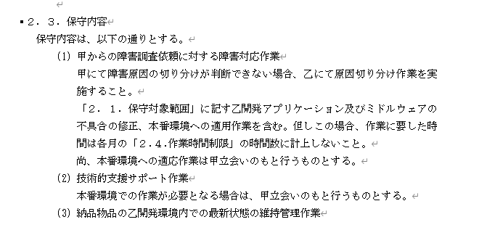

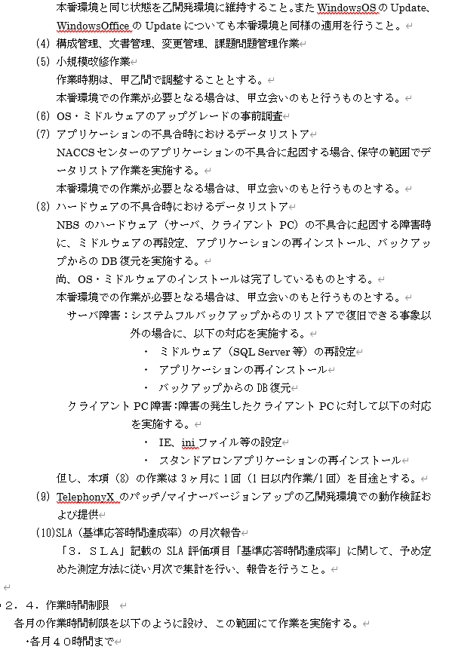

 |  | 以上

（補足）内容
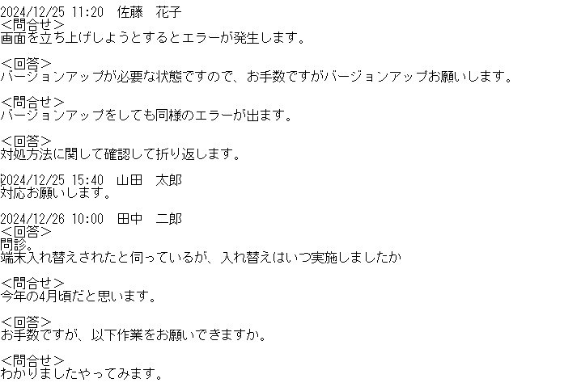
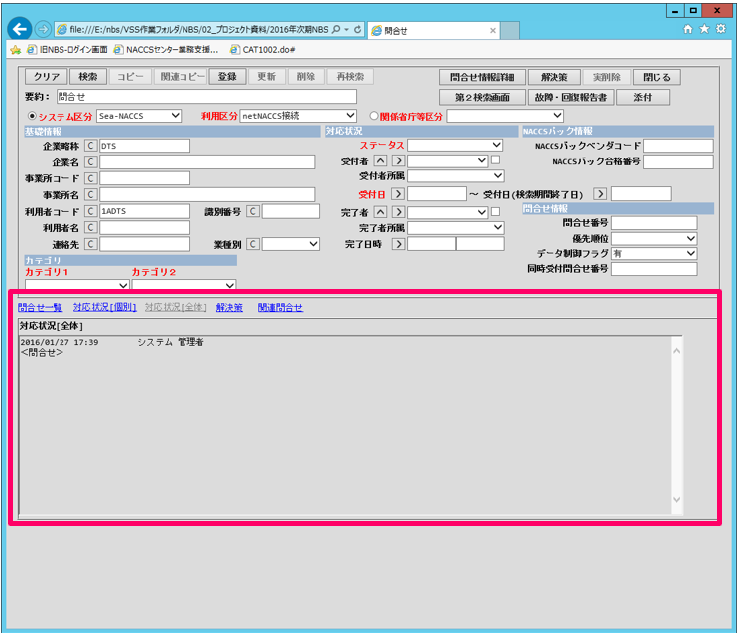
■移行したいデータ
対応状況[全体]タブで表示されているデータをSalesforceに移行するために提供お願いします。
（イメージ）

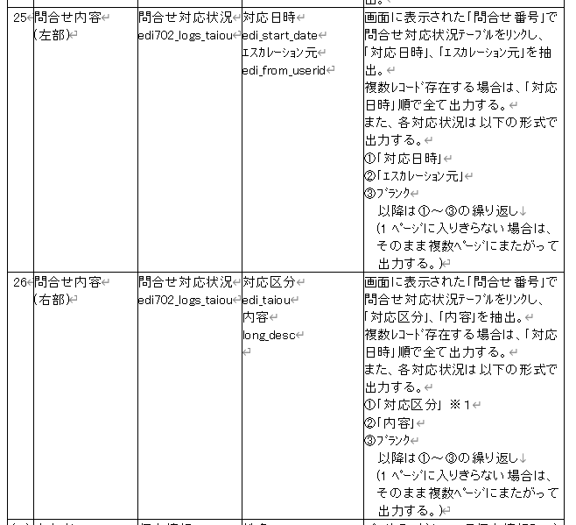
■加工内容
帳票「問合せ内容詳細」のNo25問合せ内容（左部）,No26問合せ内容（右部）を一つのカラムに結合して提供いただきたい

対象行の「問合せ番号」で問合せ対応状況テーブルをリンクし、「対応日時」「エスカレーション元」「対応区分」「内容」を抽出
複数レコードが存在する場合は、「対応日時」順で全て出力する
提供データイメージ

